상품제안서
코끼리 EPIC GaN 25W A+C 2포트 초고속충전기 | 상품코드: S43345

 |  |  |  |  |  |  | 02-713-8555 | www.synergygift.co.kr
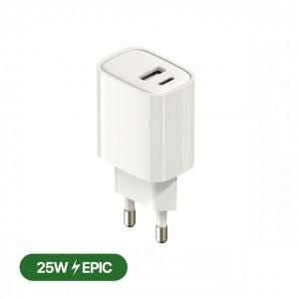

【상세/제작정보】 | 케이블 미포함 제품입니다.

【인쇄/포장옵션】 | 실크, 레이저, 풀칼라 / 포장지포장

【공급단가】 | 수량 | 50~ | 100~ | 500~ | 1,000~ | 5,000~
*VAT별도 | 케이블미포함 | 4,130원 | 3,910원 | 3,720원 | 3,620원 | 3,560원

【상품 URL】 | https://www.synergygift.co.kr:443/src/goods_detail.php?gdno=43345

